상품제안서
excase 방수 지퍼형 프리미엄 드라이백 8리터 | 상품코드: S45498

 |  |  |  |  |  |  | 02-713-8555 | www.synergygift.co.kr
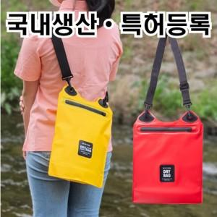

【상세/제작정보】

【인쇄/포장옵션】 | 실크, 풀칼라 / 포장불가능

【공급단가】 | 수량 | 30~ | 100~ | 300~ | 1,000~ | 3,000~
*VAT별도 | 단가 | 6,630원 | 6,270원 | 5,960원 | 5,810원 | 5,710원

【상품 URL】 | https://www.synergygift.co.kr:443/src/goods_detail.php?gdno=45498

